2018_01_data
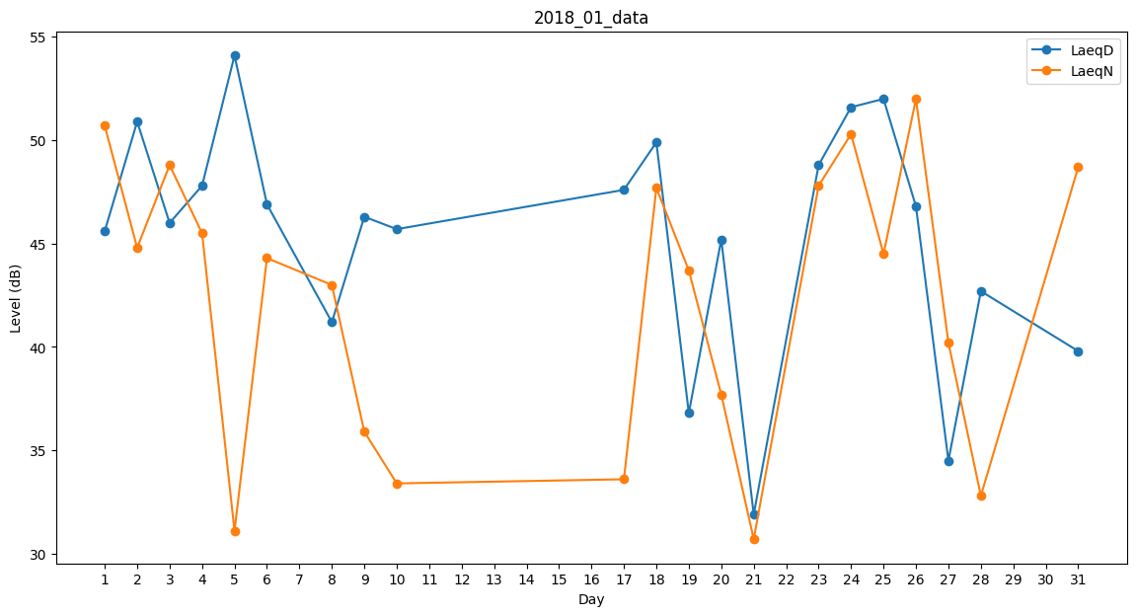
Day | LaeqD | LaeqN
1 | 45.6 | 50.7
2 | 50.9 | 44.8
3 | 46 | 48.8
4 | 47.8 | 45.5
5 | 54.1 | 31.1
6 | 46.9 | 44.3
7 | 0 | 40.8
8 | 41.2 | 43
9 | 46.3 | 35.9
10 | 45.7 | 33.4
11 | 39.2 | 0
12 | 0 | 0
13 | 0 | 0
14 | 0 | 0
15 | 0 | 0
16 | 0 | 44.5
17 | 47.6 | 33.6
18 | 49.9 | 47.7
19 | 36.8 | 43.7
20 | 45.2 | 37.7
21 | 31.9 | 30.7
22 | 0 | 34.5
23 | 48.8 | 47.8
24 | 51.6 | 50.3
25 | 52 | 44.5
26 | 46.8 | 52
27 | 34.5 | 40.2
28 | 42.7 | 32.8
29 | 0 | 0
30 | 0 | 0
31 | 39.8 | 48.7

